Sheet1
 | ＜ グリンライフZoom Events 配信・請求、領収書 ＞

振り込み | お取引ありがとうございます。
 | **** 様 | 住 所
郵便番号 |  | 郵便番号：956-0101
住所 |  | 住所：新潟県新潟市秋葉区小須戸５０１１
 |  | ホームページ http://greenlifejp.net/
電話番号 |  | 加藤政明
合計金額 | ¥11,000
Zoom配信日日 （ 1月 11日 ）
現 金／1月12日領収済み
※ お振り込みが終了しましたら・ショートメールにて連絡下さい。
番号 | 商 品 名 | 個数 | 合計 | 備考
1 | 固定配信サービス | 1 | 10000
2 | 参加人数／1名／1000円 | 1 | 1000
3
4
5
品 計 |  |  | 11000

合 計 |  |  | 11000
備 考
振込先 大光銀行 小須戸支店 タイコウキ゛ンコウコスト゛シテン 普通口座 店番号 069 口座番号 3218 加藤 政明 カトウマサアキ ※ 振込手数料はご負担下さい。
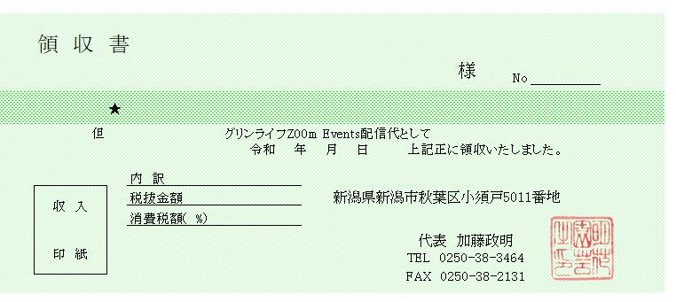

****
\11000円
4 1 12

